京百花 50g
商品規格書

作成日：9999/99/99
株式会社 ○○
作成日：9999/99/99
株式会社 ○○
作成日：9999/99/99
株式会社 ○○
作成日：9999/99/99
株式会社 ○○
作成日：9999/99/99
株式会社 ○○
作成日：9999/99/99
株式会社 ○○
作成日：9999/99/99
株式会社 ○○
作成日：9999/99/99
株式会社 ○○
作成日：9999/99/99
株式会社 ○○
作成日：9999/99/99
株式会社 ○○
商品名 |  |  |  | ブランド名
 | 京都市内産蜂蜜 京百花
JANコード | 4582598040171

画像情報 |  |  | 一括表示情報
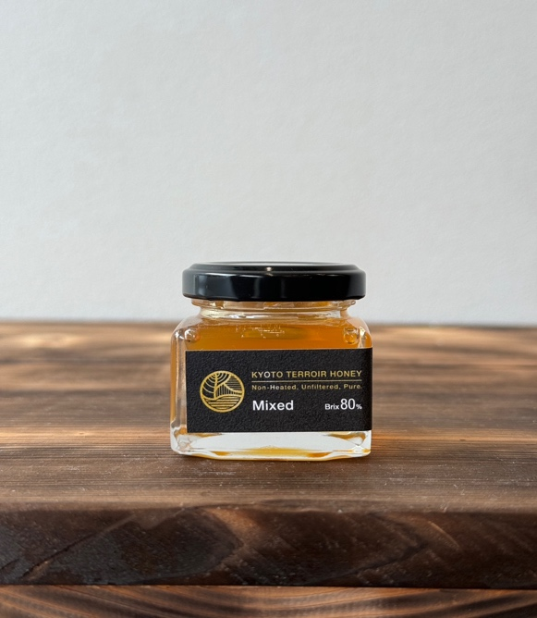 |  |  | 名称 | 京都市内産蜂蜜 京百花
 |  |  | 原材料名 | 蜂蜜
 |  |  | 内容量 | 50g
 |  |  | 保存方法 | 常温

 |  |  | 原産国 | 日本
 |  |  | 原料原産地名 | 【蜂蜜】京都市

 |  |  |  | 京都市 採蜜地 上賀茂 大原 岩倉 八瀬

 |  |  | 使用上の注意 | 一才児未満の乳児には与えないでください。 気温が低い時期は結晶化する場合がありますが 品質に問題はありません。
生菌検査情報
細菌 |  | 検査表あり 問題無し
大腸菌群 |  | 検査表あり 問題無し
黄色ブドウ球菌 |  | 検査表あり 問題無し | 殺菌方法 | 天然の殺菌力
 |  |  | 凍結前加熱の有無 | 無
商品情報 |  |  | 期限 | ラベルに記載
召し上がり方・ 利用方法 |  | そのまま食べれる ヨーグルトにかける 肉料理など様々
 |  |  | 栄養成分情報
 |  |  | 分析・計算単位 | １００ｇあたり (推定値/測定値）
 |  |  |  | 蜂蜜
 |  |  | エネルギー | 334kcal | たんぱく質 | g
 |  |  | 脂質 | g | 炭水化物 | 83.3g
 |  |  | ナトリウム | mg | 食塩相当量 | g
 |  |  | 灰分 | 0.1g未満 | ブドウ糖 | 32.0g
 |  |  | 果糖 | 35.7g | ショ糖 | 4.6g
 |  |  | 麦芽糖 | 2.7g | 乳糖 | 0.1g未満
 |  |  | ガラクトース | 0.1g未満

 |  |  | 企業情報
 |  |  | 製造者名 | 株式会社ORG
 |  |  | 製造者住所 | 京都市北区小松原北町１９−２７
 |  |  | 製造者電話 | 075-463-0331

京百花 120g
商品規格書

作成日：9999/99/99
株式会社 ○○
作成日：9999/99/99
株式会社 ○○
作成日：9999/99/99
株式会社 ○○
作成日：9999/99/99
株式会社 ○○
作成日：9999/99/99
株式会社 ○○
作成日：9999/99/99
株式会社 ○○
作成日：9999/99/99
株式会社 ○○
作成日：9999/99/99
株式会社 ○○
作成日：9999/99/99
株式会社 ○○
作成日：9999/99/99
株式会社 ○○
商品名 |  |  |  | ブランド名
 | 京都市内産蜂蜜 京百花
JANコード | 4582598040065

画像情報 |  |  | 一括表示情報
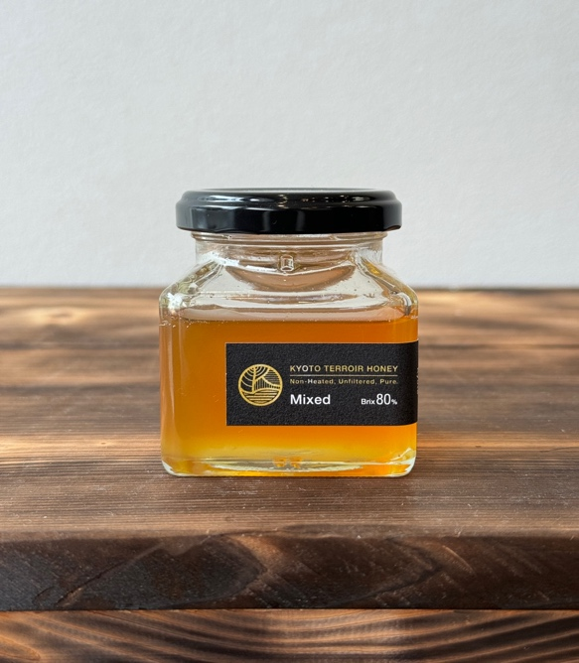 |  |  | 名称 | 京都市内産蜂蜜 京百花
 |  |  | 原材料名 | 蜂蜜
 |  |  | 内容量 | 120g
 |  |  | 保存方法 | 常温

 |  |  | 原産国 | 日本
 |  |  | 原料原産地名 | 【蜂蜜】京都市

 |  |  |  | 京都市 採蜜地 上賀茂 大原 岩倉 八瀬

 |  |  | 使用上の注意 | 一才児未満の乳児には与えないでください。 気温が低い時期は結晶化する場合がありますが 品質に問題はありません。
生菌検査情報
細菌 |  | 検査表あり 問題無し
大腸菌群 |  | 検査表あり 問題無し
黄色ブドウ球菌 |  | 検査表あり 問題無し | 殺菌方法 | 天然の殺菌力
 |  |  | 凍結前加熱の有無 | 無
商品情報 |  |  | 期限 | ラベルに記載
召し上がり方・ 利用方法 |  | そのまま食べれる ヨーグルトにかける 肉料理など様々
 |  |  | 栄養成分情報
 |  |  | 分析・計算単位 | １００ｇあたり (推定値/測定値）
 |  |  |  | 蜂蜜
 |  |  | エネルギー | 334kcal | たんぱく質 | g
 |  |  | 脂質 | g | 炭水化物 | 83.3g
 |  |  | ナトリウム | mg | 食塩相当量 | g
 |  |  | 灰分 | 0.1g未満 | ブドウ糖 | 32.0g
 |  |  | 果糖 | 35.7g | ショ糖 | 4.6g
 |  |  | 麦芽糖 | 2.7g | 乳糖 | 0.1g未満
 |  |  | ガラクトース | 0.1g未満

 |  |  | 企業情報
 |  |  | 製造者名 | 株式会社ORG
 |  |  | 製造者住所 | 京都市北区小松原北町１９−２７
 |  |  | 製造者電話 | 075-463-0331

京百花 200g
商品規格書

作成日：9999/99/99
株式会社 ○○
作成日：9999/99/99
株式会社 ○○
作成日：9999/99/99
株式会社 ○○
作成日：9999/99/99
株式会社 ○○
作成日：9999/99/99
株式会社 ○○
作成日：9999/99/99
株式会社 ○○
作成日：9999/99/99
株式会社 ○○
作成日：9999/99/99
株式会社 ○○
作成日：9999/99/99
株式会社 ○○
作成日：9999/99/99
株式会社 ○○
商品名 |  |  |  | ブランド名
 | 京都市内産蜂蜜 京百花
JANコード | 4582598040300

画像情報 |  |  | 一括表示情報
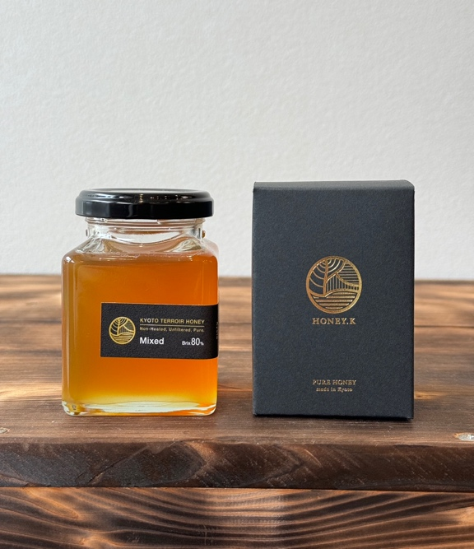 |  |  | 名称 | 京都市内産蜂蜜 京百花
 |  |  | 原材料名 | 蜂蜜
 |  |  | 内容量 | 200g
 |  |  | 保存方法 | 常温

 |  |  | 原産国 | 日本
 |  |  | 原料原産地名 | 【蜂蜜】京都市

 |  |  |  | 京都市 採蜜地 上賀茂 大原 岩倉 八瀬

 |  |  | 使用上の注意 | 一才児未満の乳児には与えないでください。 気温が低い時期は結晶化する場合がありますが 品質に問題はありません。
生菌検査情報
細菌 |  | 検査表あり 問題無し
大腸菌群 |  | 検査表あり 問題無し
黄色ブドウ球菌 |  | 検査表あり 問題無し | 殺菌方法 | 天然の殺菌力
 |  |  | 凍結前加熱の有無 | 無
商品情報 |  |  | 期限 | ラベルに記載
召し上がり方・ 利用方法 |  | そのまま食べれる ヨーグルトにかける 肉料理など様々
 |  |  | 栄養成分情報
 |  |  | 分析・計算単位 | １００ｇあたり (推定値/測定値）
 |  |  |  | 蜂蜜
 |  |  | エネルギー | 334kcal | たんぱく質 | g
 |  |  | 脂質 | g | 炭水化物 | 83.3g
 |  |  | ナトリウム | mg | 食塩相当量 | g
 |  |  | 灰分 | 0.1g未満 | ブドウ糖 | 32.0g
 |  |  | 果糖 | 35.7g | ショ糖 | 4.6g
 |  |  | 麦芽糖 | 2.7g | 乳糖 | 0.1g未満
 |  |  | ガラクトース | 0.1g未満

 |  |  | 企業情報
 |  |  | 製造者名 | 株式会社ORG
 |  |  | 製造者住所 | 京都市北区小松原北町１９−２７
 |  |  | 製造者電話 | 075-463-0331

sakura 50g
商品規格書

作成日：9999/99/99
株式会社 ○○
作成日：9999/99/99
株式会社 ○○
作成日：9999/99/99
株式会社 ○○
作成日：9999/99/99
株式会社 ○○
作成日：9999/99/99
株式会社 ○○
作成日：9999/99/99
株式会社 ○○
作成日：9999/99/99
株式会社 ○○
作成日：9999/99/99
株式会社 ○○
作成日：9999/99/99
株式会社 ○○
作成日：9999/99/99
株式会社 ○○
商品名 |  |  |  | ブランド名
 | 京都産蜂蜜 京一花
JANコード | 4582598040324

画像情報 |  |  | 一括表示情報
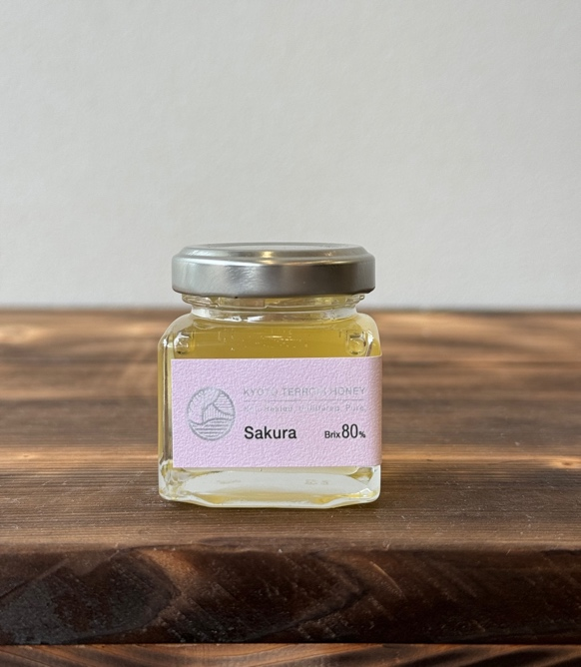 |  |  | 名称 | 京都産蜂蜜 京一花
 |  |  | 原材料名 | 蜂蜜
 |  |  | 内容量 | 50g
 |  |  | 保存方法 | 常温

 |  |  | 原産国 | 日本
 |  |  | 原料原産地名 | 【蜂蜜】京都市

 |  |  |  | 京都市 採蜜地 上賀茂 大原 岩倉 八瀬

 |  |  | 使用上の注意 | 一才児未満の乳児には与えないでください。 気温が低い時期は結晶化する場合がありますが 品質に問題はありません。
生菌検査情報
細菌 |  | 検査表あり 問題無し
大腸菌群 |  | 検査表あり 問題無し
黄色ブドウ球菌 |  | 検査表あり 問題無し | 殺菌方法 | 天然の殺菌力
 |  |  | 凍結前加熱の有無 | 無
商品情報 |  |  | 期限 | ラベルに記載
召し上がり方・ 利用方法 |  | そのまま食べれる ヨーグルトにかける 肉料理など様々
 |  |  | 栄養成分情報
 |  |  | 分析・計算単位 | １００ｇあたり (推定値/測定値）
 |  |  |  | 蜂蜜
 |  |  | エネルギー | 334kcal | たんぱく質 | g
 |  |  | 脂質 | g | 炭水化物 | 83.3g
 |  |  | ナトリウム | mg | 食塩相当量 | g
 |  |  | 灰分 | 0.1g未満 | ブドウ糖 | 32.0g
 |  |  | 果糖 | 35.7g | ショ糖 | 4.6g
 |  |  | 麦芽糖 | 2.7g | 乳糖 | 0.1g未満
 |  |  | ガラクトース | 0.1g未満

 |  |  | 企業情報
 |  |  | 製造者名 | 株式会社ORG
 |  |  | 製造者住所 | 京都市北区小松原北町１９−２７
 |  |  | 製造者電話 | 075-463-0331

sakura120g
商品規格書

作成日：9999/99/99
株式会社 ○○
作成日：9999/99/99
株式会社 ○○
作成日：9999/99/99
株式会社 ○○
作成日：9999/99/99
株式会社 ○○
作成日：9999/99/99
株式会社 ○○
作成日：9999/99/99
株式会社 ○○
作成日：9999/99/99
株式会社 ○○
作成日：9999/99/99
株式会社 ○○
作成日：9999/99/99
株式会社 ○○
作成日：9999/99/99
株式会社 ○○
商品名 |  |  |  | ブランド名
 | 京都産蜂蜜 京一花
JANコード | 4582598040331

画像情報 |  |  | 一括表示情報
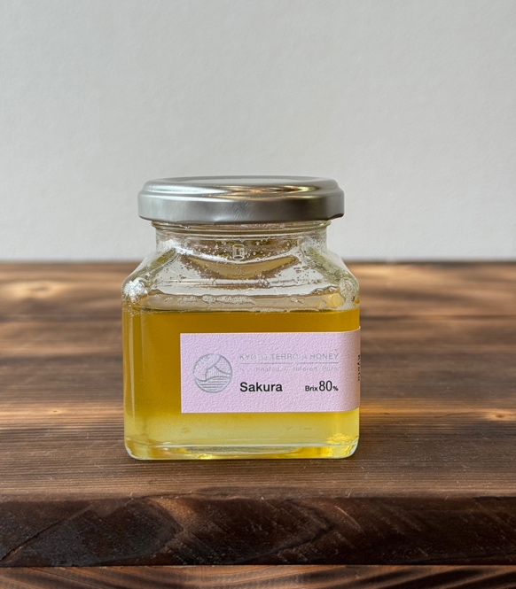 |  |  | 名称 | 京都産蜂蜜 京一花
 |  |  | 原材料名 | 蜂蜜
 |  |  | 内容量 | 120g
 |  |  | 保存方法 | 常温

 |  |  | 原産国 | 日本
 |  |  | 原料原産地名 | 【蜂蜜】京都市

 |  |  |  | 京都市 採蜜地 上賀茂 大原 岩倉 八瀬

 |  |  | 使用上の注意 | 一才児未満の乳児には与えないでください。 気温が低い時期は結晶化する場合がありますが 品質に問題はありません。
生菌検査情報
細菌 |  | 検査表あり 問題無し
大腸菌群 |  | 検査表あり 問題無し
黄色ブドウ球菌 |  | 検査表あり 問題無し | 殺菌方法 | 天然の殺菌力
 |  |  | 凍結前加熱の有無 | 無
商品情報 |  |  | 期限 | ラベルに記載
召し上がり方・ 利用方法 |  | そのまま食べれる ヨーグルトにかける 肉料理など様々
 |  |  | 栄養成分情報
 |  |  | 分析・計算単位 | １００ｇあたり (推定値/測定値）
 |  |  |  | 蜂蜜
 |  |  | エネルギー | 334kcal | たんぱく質 | g
 |  |  | 脂質 | g | 炭水化物 | 83.3g
 |  |  | ナトリウム | mg | 食塩相当量 | g
 |  |  | 灰分 | 0.1g未満 | ブドウ糖 | 32.0g
 |  |  | 果糖 | 35.7g | ショ糖 | 4.6g
 |  |  | 麦芽糖 | 2.7g | 乳糖 | 0.1g未満
 |  |  | ガラクトース | 0.1g未満

 |  |  | 企業情報
 |  |  | 製造者名 | 株式会社ORG
 |  |  | 製造者住所 | 京都市北区小松原北町１９−２７
 |  |  | 製造者電話 | 075-463-0331

京都蜂蜜 100g
商品規格書

作成日：9999/99/99
株式会社 ○○
作成日：9999/99/99
株式会社 ○○
作成日：9999/99/99
株式会社 ○○
作成日：9999/99/99
株式会社 ○○
作成日：9999/99/99
株式会社 ○○
作成日：9999/99/99
株式会社 ○○
作成日：9999/99/99
株式会社 ○○
作成日：9999/99/99
株式会社 ○○
作成日：9999/99/99
株式会社 ○○
作成日：9999/99/99
株式会社 ○○
商品名 |  |  |  | ブランド名
 | 京都府産 京都蜂蜜 瓶 京都府産 京都蜂蜜パウチ
JANコード | 4582598040287

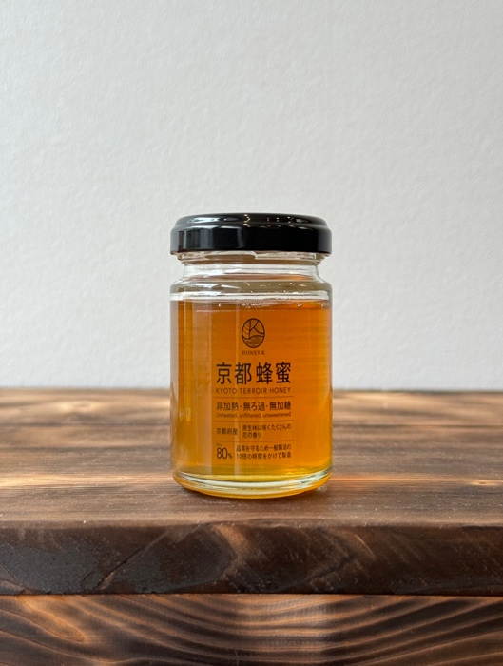
画像情報 |  |  | 一括表示情報
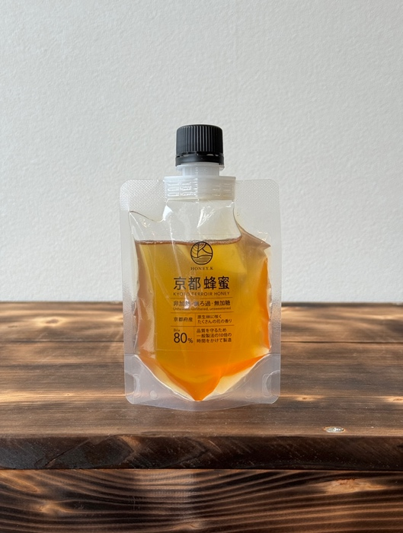 |  |  | 名称 | 京都府産 京都蜂蜜 瓶 京都府産 京都蜂蜜パウチ
 |  |  | 原材料名 | 蜂蜜
 |  |  | 内容量 | 100g
 |  |  | 保存方法 | 常温

 |  |  | 原産国 | 日本
 |  |  | 原料原産地名 | 【蜂蜜】京都市

 |  |  |  | 京都府 採蜜地 京都市 京丹後市 亀岡市

 |  |  | 使用上の注意 | 一才児未満の乳児には与えないでください。 気温が低い時期は結晶化する場合がありますが 品質に問題はありません。
生菌検査情報
細菌 |  | 検査表あり 問題無し
大腸菌群 |  | 検査表あり 問題無し
黄色ブドウ球菌 |  | 検査表あり 問題無し | 殺菌方法 | 天然の殺菌力
 |  |  | 凍結前加熱の有無 | 無
商品情報 |  |  | 期限 | ラベルに記載
召し上がり方・ 利用方法 |  | そのまま食べれる ヨーグルトにかける 肉料理など様々
 |  |  | 栄養成分情報
 |  |  | 分析・計算単位 | １００ｇあたり (推定値/測定値）
 |  |  |  | 蜂蜜
 |  |  | エネルギー | 334kcal | たんぱく質 | g
 |  |  | 脂質 | g | 炭水化物 | 83.3g
 |  |  | ナトリウム | mg | 食塩相当量 | g
 |  |  | 灰分 | 0.1g未満 | ブドウ糖 | 32.0g
 |  |  | 果糖 | 35.7g | ショ糖 | 4.6g
 |  |  | 麦芽糖 | 2.7g | 乳糖 | 0.1g未満
 |  |  | ガラクトース | 0.1g未満

 |  |  | 企業情報
 |  |  | 製造者名 | 株式会社ORG
 |  |  | 製造者住所 | 京都市北区小松原北町１９−２７
 |  |  | 製造者電話 | 075-463-0331

京都蜂蜜 150g
商品規格書

作成日：9999/99/99
株式会社 ○○
作成日：9999/99/99
株式会社 ○○
作成日：9999/99/99
株式会社 ○○
作成日：9999/99/99
株式会社 ○○
作成日：9999/99/99
株式会社 ○○
作成日：9999/99/99
株式会社 ○○
作成日：9999/99/99
株式会社 ○○
作成日：9999/99/99
株式会社 ○○
作成日：9999/99/99
株式会社 ○○
作成日：9999/99/99
株式会社 ○○
商品名 |  |  |  | ブランド名
 | 京都府産 京都蜂蜜 瓶 京都府産 京都蜂蜜パウチ
JANコード | 4582598040294

画像情報 |  |  | 一括表示情報
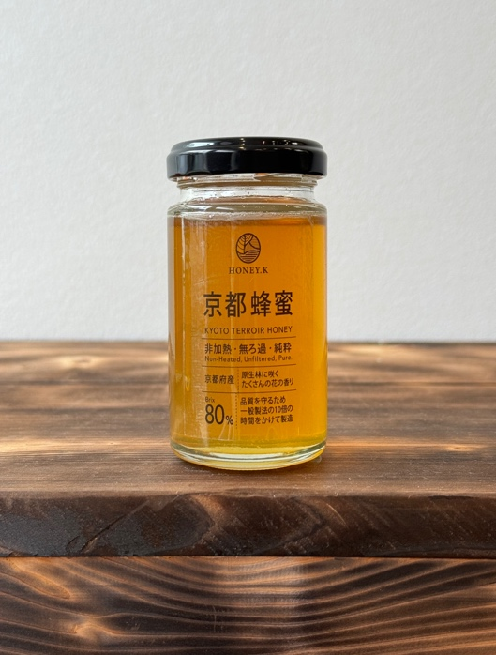  |  |  | 名称 | 京都府産 京都蜂蜜 瓶 京都府産 京都蜂蜜パウチ
 |  |  | 原材料名 | 蜂蜜
 |  |  | 内容量 | 150g
 |  |  | 保存方法 | 常温

 |  |  | 原産国 | 日本
 |  |  | 原料原産地名 | 【蜂蜜】京都市

 |  |  |  | 京都府 採蜜地 京都市 京丹後市 亀岡市

 |  |  | 使用上の注意 | 一才児未満の乳児には与えないでください。 気温が低い時期は結晶化する場合がありますが 品質に問題はありません。
生菌検査情報
細菌 |  | 検査表あり 問題無し
大腸菌群 |  | 検査表あり 問題無し
黄色ブドウ球菌 |  | 検査表あり 問題無し | 殺菌方法 | 天然の殺菌力
 |  |  | 凍結前加熱の有無 | 無
商品情報 |  |  | 期限 | ラベルに記載
召し上がり方・ 利用方法 |  | そのまま食べれる ヨーグルトにかける 肉料理など様々
 |  |  | 栄養成分情報
 |  |  | 分析・計算単位 | １００ｇあたり (推定値/測定値）
 |  |  |  | 蜂蜜
 |  |  | エネルギー | 334kcal | たんぱく質 | g
 |  |  | 脂質 | g | 炭水化物 | 83.3g
 |  |  | ナトリウム | mg | 食塩相当量 | g
 |  |  | 灰分 | 0.1g未満 | ブドウ糖 | 32.0g
 |  |  | 果糖 | 35.7g | ショ糖 | 4.6g
 |  |  | 麦芽糖 | 2.7g | 乳糖 | 0.1g未満
 |  |  | ガラクトース | 0.1g未満

 |  |  | 企業情報
 |  |  | 製造者名 | 株式会社ORG
 |  |  | 製造者住所 | 京都市北区小松原北町１９−２７
 |  |  | 製造者電話 | 075-463-0331

京都蜂蜜 300g
商品規格書

作成日：9999/99/99
株式会社 ○○
作成日：9999/99/99
株式会社 ○○
作成日：9999/99/99
株式会社 ○○
作成日：9999/99/99
株式会社 ○○
作成日：9999/99/99
株式会社 ○○
作成日：9999/99/99
株式会社 ○○
作成日：9999/99/99
株式会社 ○○
作成日：9999/99/99
株式会社 ○○
作成日：9999/99/99
株式会社 ○○
作成日：9999/99/99
株式会社 ○○
商品名 |  |  |  | ブランド名
 | 京都府産 京都蜂蜜 瓶 京都府産 京都蜂蜜パウチ
JANコード | 4582598040218

画像情報 |  |  | 一括表示情報
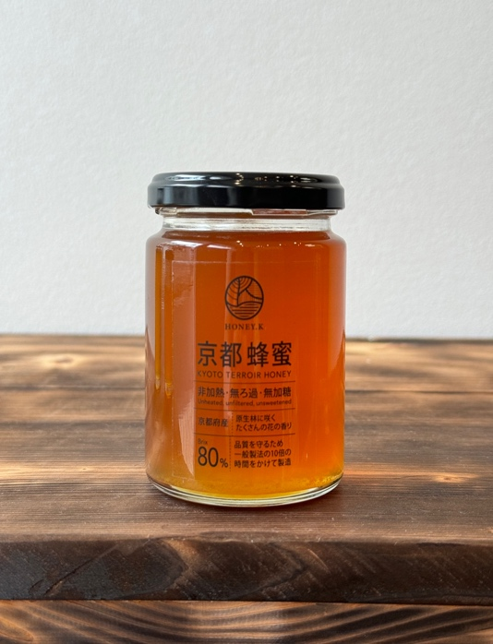 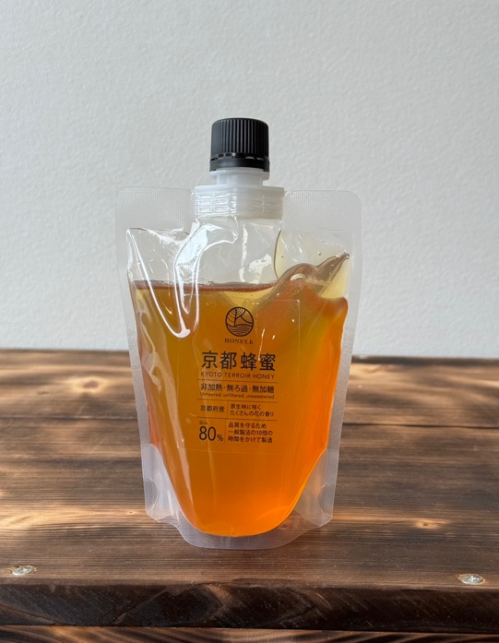 |  |  | 名称 | 京都府産 京都蜂蜜 瓶 京都府産 京都蜂蜜パウチ
 |  |  | 原材料名 | 蜂蜜
 |  |  | 内容量 | 300g
 |  |  | 保存方法 | 常温

 |  |  | 原産国 | 日本
 |  |  | 原料原産地名 | 【蜂蜜】京都市

 |  |  |  | 京都府 採蜜地 京都市 京丹後市 亀岡市

 |  |  | 使用上の注意 | 一才児未満の乳児には与えないでください。 気温が低い時期は結晶化する場合がありますが 品質に問題はありません。
生菌検査情報
細菌 |  | 検査表あり 問題無し
大腸菌群 |  | 検査表あり 問題無し
黄色ブドウ球菌 |  | 検査表あり 問題無し | 殺菌方法 | 天然の殺菌力
 |  |  | 凍結前加熱の有無 | 無
商品情報 |  |  | 期限 | ラベルに記載
召し上がり方・ 利用方法 |  | そのまま食べれる ヨーグルトにかける 肉料理など様々
 |  |  | 栄養成分情報
 |  |  | 分析・計算単位 | １００ｇあたり (推定値/測定値）
 |  |  |  | 蜂蜜
 |  |  | エネルギー | 334kcal | たんぱく質 | g
 |  |  | 脂質 | g | 炭水化物 | 83.3g
 |  |  | ナトリウム | mg | 食塩相当量 | g
 |  |  | 灰分 | 0.1g未満 | ブドウ糖 | 32.0g
 |  |  | 果糖 | 35.7g | ショ糖 | 4.6g
 |  |  | 麦芽糖 | 2.7g | 乳糖 | 0.1g未満
 |  |  | ガラクトース | 0.1g未満

 |  |  | 企業情報
 |  |  | 製造者名 | 株式会社ORG
 |  |  | 製造者住所 | 京都市北区小松原北町１９−２７
 |  |  | 製造者電話 | 075-463-0331

ギフトボックス2000円
商品規格書

作成日：9999/99/99
株式会社 ○○
作成日：9999/99/99
株式会社 ○○
作成日：9999/99/99
株式会社 ○○
作成日：9999/99/99
株式会社 ○○
作成日：9999/99/99
株式会社 ○○
作成日：9999/99/99
株式会社 ○○
作成日：9999/99/99
株式会社 ○○
作成日：9999/99/99
株式会社 ○○
作成日：9999/99/99
株式会社 ○○
作成日：9999/99/99
株式会社 ○○
商品名 |  |  |  | ブランド名
 | ギフトボックス2000円
JANコード | 4582598040386

画像情報 |  |  | 一括表示情報
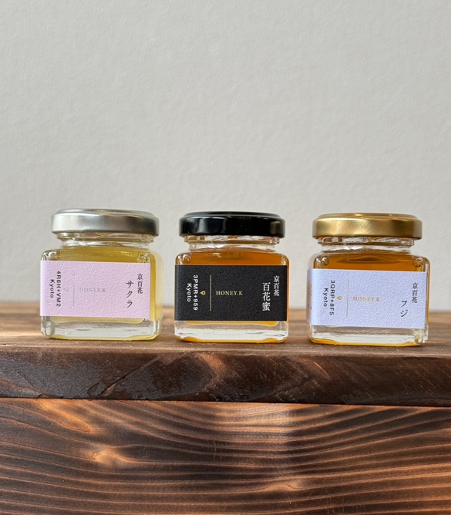 |  |  | 名称 | ギフトボックス2000円
 |  |  | 原材料名 | 蜂蜜
 |  |  | 内容量 | 150g
 |  |  | 保存方法 | 常温

 |  |  | 原産国 | 日本
 |  |  | 原料原産地名 | 【蜂蜜】京都市

 |  |  |  | 京都市 採蜜地 上賀茂 大原 岩倉 八瀬

 |  |  | 使用上の注意 | 一才児未満の乳児には与えないでください。 気温が低い時期は結晶化する場合がありますが 品質に問題はありません。
生菌検査情報
細菌 |  | 検査表あり 問題無し
大腸菌群 |  | 検査表あり 問題無し
黄色ブドウ球菌 |  | 検査表あり 問題無し | 殺菌方法 | 天然の殺菌力
 |  |  | 凍結前加熱の有無 | 無
商品情報 |  |  | 期限 | ラベルに記載
召し上がり方・ 利用方法 |  | そのまま食べれる ヨーグルトにかける 肉料理など様々
 |  |  | 栄養成分情報
 |  |  | 分析・計算単位 | １００ｇあたり (推定値/測定値）
 |  |  |  | 蜂蜜
 |  |  | エネルギー | 334kcal | たんぱく質 | g
 |  |  | 脂質 | g | 炭水化物 | 83.3g
 |  |  | ナトリウム | mg | 食塩相当量 | g
 |  |  | 灰分 | 0.1g未満 | ブドウ糖 | 32.0g
 |  |  | 果糖 | 35.7g | ショ糖 | 4.6g
 |  |  | 麦芽糖 | 2.7g | 乳糖 | 0.1g未満
 |  |  | ガラクトース | 0.1g未満

 |  |  | 企業情報
 |  |  | 製造者名 | 株式会社ORG
 |  |  | 製造者住所 | 京都市北区小松原北町１９−２７
 |  |  | 製造者電話 | 075-463-0331

ギフトボックス3000円
商品規格書

作成日：9999/99/99
株式会社 ○○
作成日：9999/99/99
株式会社 ○○
作成日：9999/99/99
株式会社 ○○
作成日：9999/99/99
株式会社 ○○
作成日：9999/99/99
株式会社 ○○
作成日：9999/99/99
株式会社 ○○
作成日：9999/99/99
株式会社 ○○
作成日：9999/99/99
株式会社 ○○
作成日：9999/99/99
株式会社 ○○
作成日：9999/99/99
株式会社 ○○
商品名 |  |  |  | ブランド名
 | ギフトボックス3000円
JANコード | 4582598040348

画像情報 |  |  | 一括表示情報
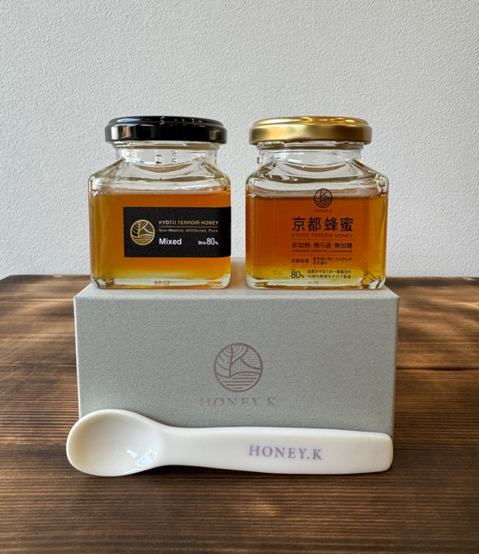 |  |  | 名称 | ギフトボックス3000円
 |  |  | 原材料名 | 蜂蜜
 |  |  | 内容量 | 240g
 |  |  | 保存方法 | 常温

 |  |  | 原産国 | 日本
 |  |  | 原料原産地名 | 【蜂蜜】京都市

 |  |  |  | 京都市 採蜜地 上賀茂 大原 岩倉 八瀬

 |  |  | 使用上の注意 | 一才児未満の乳児には与えないでください。 気温が低い時期は結晶化する場合がありますが 品質に問題はありません。
生菌検査情報
細菌 |  | 検査表あり 問題無し
大腸菌群 |  | 検査表あり 問題無し
黄色ブドウ球菌 |  | 検査表あり 問題無し | 殺菌方法 | 天然の殺菌力
 |  |  | 凍結前加熱の有無 | 無
商品情報 |  |  | 期限 | ラベルに記載
召し上がり方・ 利用方法 |  | そのまま食べれる ヨーグルトにかける 肉料理など様々
 |  |  | 栄養成分情報
 |  |  | 分析・計算単位 | １００ｇあたり (推定値/測定値）
 |  |  |  | 蜂蜜
 |  |  | エネルギー | 334kcal | たんぱく質 | g
 |  |  | 脂質 | g | 炭水化物 | 83.3g
 |  |  | ナトリウム | mg | 食塩相当量 | g
 |  |  | 灰分 | 0.1g未満 | ブドウ糖 | 32.0g
 |  |  | 果糖 | 35.7g | ショ糖 | 4.6g
 |  |  | 麦芽糖 | 2.7g | 乳糖 | 0.1g未満
 |  |  | ガラクトース | 0.1g未満

 |  |  | 企業情報
 |  |  | 製造者名 | 株式会社ORG
 |  |  | 製造者住所 | 京都市北区小松原北町１９−２７
 |  |  | 製造者電話 | 075-463-0331

ギフトボックス3000円2
商品規格書

作成日：9999/99/99
株式会社 ○○
作成日：9999/99/99
株式会社 ○○
作成日：9999/99/99
株式会社 ○○
作成日：9999/99/99
株式会社 ○○
作成日：9999/99/99
株式会社 ○○
作成日：9999/99/99
株式会社 ○○
作成日：9999/99/99
株式会社 ○○
作成日：9999/99/99
株式会社 ○○
作成日：9999/99/99
株式会社 ○○
作成日：9999/99/99
株式会社 ○○
商品名 |  |  |  | ブランド名
 | ギフトボックス3000円2
JANコード | 4582598040379

画像情報 |  |  | 一括表示情報
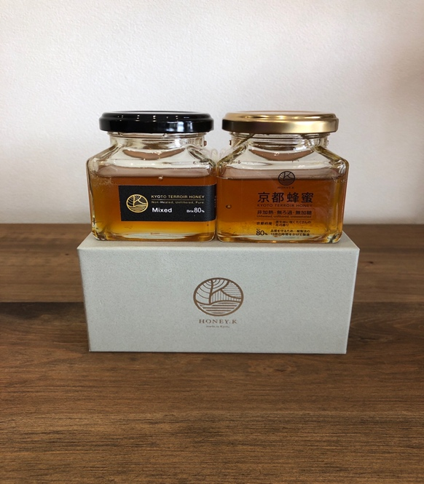 |  |  | 名称 | ギフトボックス3000円2
 |  |  | 原材料名 | 蜂蜜
 |  |  | 内容量 | 240g
 |  |  | 保存方法 | 常温

 |  |  | 原産国 | 日本
 |  |  | 原料原産地名 | 【蜂蜜】京都市

 |  |  |  | 京都市 採蜜地 上賀茂 大原 岩倉 八瀬

 |  |  | 使用上の注意 | 一才児未満の乳児には与えないでください。 気温が低い時期は結晶化する場合がありますが 品質に問題はありません。
生菌検査情報
細菌 |  | 検査表あり 問題無し
大腸菌群 |  | 検査表あり 問題無し
黄色ブドウ球菌 |  | 検査表あり 問題無し | 殺菌方法 | 天然の殺菌力
 |  |  | 凍結前加熱の有無 | 無
商品情報 |  |  | 期限 | ラベルに記載
召し上がり方・ 利用方法 |  | そのまま食べれる ヨーグルトにかける 肉料理など様々
 |  |  | 栄養成分情報
 |  |  | 分析・計算単位 | １００ｇあたり (推定値/測定値）
 |  |  |  | 蜂蜜
 |  |  | エネルギー | 334kcal | たんぱく質 | g
 |  |  | 脂質 | g | 炭水化物 | 83.3g
 |  |  | ナトリウム | mg | 食塩相当量 | g
 |  |  | 灰分 | 0.1g未満 | ブドウ糖 | 32.0g
 |  |  | 果糖 | 35.7g | ショ糖 | 4.6g
 |  |  | 麦芽糖 | 2.7g | 乳糖 | 0.1g未満
 |  |  | ガラクトース | 0.1g未満

 |  |  | 企業情報
 |  |  | 製造者名 | 株式会社ORG
 |  |  | 製造者住所 | 京都市北区小松原北町１９−２７
 |  |  | 製造者電話 | 075-463-0331

北山桜
商品規格書

作成日：9999/99/99
株式会社 ○○
作成日：9999/99/99
株式会社 ○○
作成日：9999/99/99
株式会社 ○○
作成日：9999/99/99
株式会社 ○○
作成日：9999/99/99
株式会社 ○○
作成日：9999/99/99
株式会社 ○○
作成日：9999/99/99
株式会社 ○○
作成日：9999/99/99
株式会社 ○○
作成日：9999/99/99
株式会社 ○○
作成日：9999/99/99
株式会社 ○○
商品名 |  |  |  | ブランド名
 | 北山桜
JANコード

画像情報 |  |  | 一括表示情報
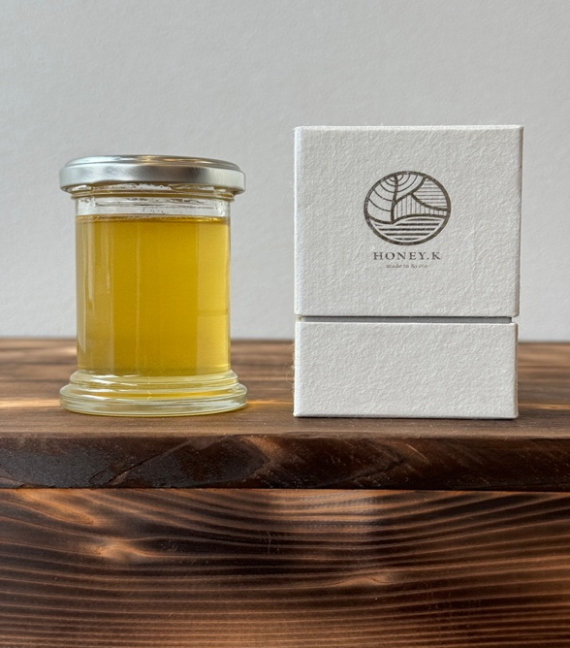 |  |  | 名称 | 北山桜
 |  |  | 原材料名 | 蜂蜜
 |  |  | 内容量 | 100g
 |  |  | 保存方法 | 常温

 |  |  | 原産国 | 日本
 |  |  | 原料原産地名 | 【蜂蜜】京都市

 |  |  |  | 京都市 採蜜地 上賀茂 大原 岩倉 八瀬

 |  |  | 使用上の注意 | 一才児未満の乳児には与えないでください。 気温が低い時期は結晶化する場合がありますが 品質に問題はありません。
生菌検査情報
細菌 |  | 検査表あり 問題無し
大腸菌群 |  | 検査表あり 問題無し
黄色ブドウ球菌 |  | 検査表あり 問題無し | 殺菌方法 | 天然の殺菌力
 |  |  | 凍結前加熱の有無 | 無
商品情報 |  |  | 期限 | ラベルに記載
召し上がり方・ 利用方法 |  | そのまま食べれる ヨーグルトにかける 肉料理など様々
 |  |  | 栄養成分情報
 |  |  | 分析・計算単位 | １００ｇあたり (推定値/測定値）
 |  |  |  | 蜂蜜
 |  |  | エネルギー | 334kcal | たんぱく質 | g
 |  |  | 脂質 | g | 炭水化物 | 83.3g
 |  |  | ナトリウム | mg | 食塩相当量 | g
 |  |  | 灰分 | 0.1g未満 | ブドウ糖 | 32.0g
 |  |  | 果糖 | 35.7g | ショ糖 | 4.6g
 |  |  | 麦芽糖 | 2.7g | 乳糖 | 0.1g未満
 |  |  | ガラクトース | 0.1g未満

 |  |  | 企業情報
 |  |  | 製造者名 | 株式会社ORG
 |  |  | 製造者住所 | 京都市北区小松原北町１９−２７
 |  |  | 製造者電話 | 075-463-0331

ギフトボックス4000円
商品規格書

作成日：9999/99/99
株式会社 ○○
作成日：9999/99/99
株式会社 ○○
作成日：9999/99/99
株式会社 ○○
作成日：9999/99/99
株式会社 ○○
作成日：9999/99/99
株式会社 ○○
作成日：9999/99/99
株式会社 ○○
作成日：9999/99/99
株式会社 ○○
作成日：9999/99/99
株式会社 ○○
作成日：9999/99/99
株式会社 ○○
作成日：9999/99/99
株式会社 ○○
商品名 |  |  |  | ブランド名
 | ギフトボックス4000円
JANコード | 4582598040355

画像情報 |  |  | 一括表示情報
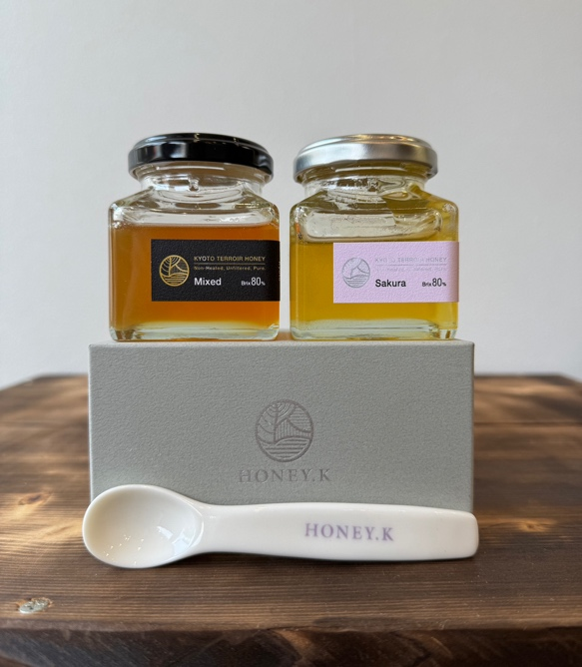 |  |  | 名称 | ギフトボックス4000円
 |  |  | 原材料名 | 蜂蜜
 |  |  | 内容量 | 240g
 |  |  | 保存方法 | 常温

 |  |  | 原産国 | 日本
 |  |  | 原料原産地名 | 【蜂蜜】京都市

 |  |  |  | 京都市 採蜜地 上賀茂 大原 岩倉 八瀬

 |  |  | 使用上の注意 | 一才児未満の乳児には与えないでください。 気温が低い時期は結晶化する場合がありますが 品質に問題はありません。
生菌検査情報
細菌 |  | 検査表あり 問題無し
大腸菌群 |  | 検査表あり 問題無し
黄色ブドウ球菌 |  | 検査表あり 問題無し | 殺菌方法 | 天然の殺菌力
 |  |  | 凍結前加熱の有無 | 無
商品情報 |  |  | 期限 | ラベルに記載
召し上がり方・ 利用方法 |  | そのまま食べれる ヨーグルトにかける 肉料理など様々
 |  |  | 栄養成分情報
 |  |  | 分析・計算単位 | １００ｇあたり (推定値/測定値）
 |  |  |  | 蜂蜜
 |  |  | エネルギー | 334kcal | たんぱく質 | g
 |  |  | 脂質 | g | 炭水化物 | 83.3g
 |  |  | ナトリウム | mg | 食塩相当量 | g
 |  |  | 灰分 | 0.1g未満 | ブドウ糖 | 32.0g
 |  |  | 果糖 | 35.7g | ショ糖 | 4.6g
 |  |  | 麦芽糖 | 2.7g | 乳糖 | 0.1g未満
 |  |  | ガラクトース | 0.1g未満

 |  |  | 企業情報
 |  |  | 製造者名 | 株式会社ORG
 |  |  | 製造者住所 | 京都市北区小松原北町１９−２７
 |  |  | 製造者電話 | 075-463-0331

ギフトボックス5000円
商品規格書

作成日：9999/99/99
株式会社 ○○
作成日：9999/99/99
株式会社 ○○
作成日：9999/99/99
株式会社 ○○
作成日：9999/99/99
株式会社 ○○
作成日：9999/99/99
株式会社 ○○
作成日：9999/99/99
株式会社 ○○
作成日：9999/99/99
株式会社 ○○
作成日：9999/99/99
株式会社 ○○
作成日：9999/99/99
株式会社 ○○
作成日：9999/99/99
株式会社 ○○
商品名 |  |  |  | ブランド名
 | ギフトボックス5000円
JANコード | 4582598040362

画像情報 |  |  | 一括表示情報
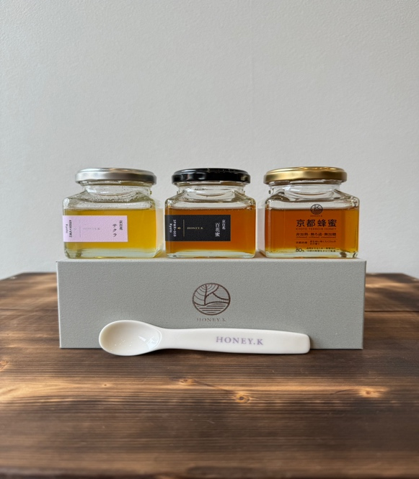 写真無し |  |  | 名称 | ギフトボックス5000円
 |  |  | 原材料名 | 蜂蜜
 |  |  | 内容量 | 360g
 |  |  | 保存方法 | 常温

 |  |  | 原産国 | 日本
 |  |  | 原料原産地名 | 【蜂蜜】京都市

 |  |  |  | 京都市 採蜜地 上賀茂 大原 岩倉 八瀬

 |  |  | 使用上の注意 | 一才児未満の乳児には与えないでください。 気温が低い時期は結晶化する場合がありますが 品質に問題はありません。
生菌検査情報
細菌 |  | 検査表あり 問題無し
大腸菌群 |  | 検査表あり 問題無し
黄色ブドウ球菌 |  | 検査表あり 問題無し | 殺菌方法 | 天然の殺菌力
 |  |  | 凍結前加熱の有無 | 無
商品情報 |  |  | 期限 | ラベルに記載
召し上がり方・ 利用方法 |  | そのまま食べれる ヨーグルトにかける 肉料理など様々
 |  |  | 栄養成分情報
 |  |  | 分析・計算単位 | １００ｇあたり (推定値/測定値）
 |  |  |  | 蜂蜜
 |  |  | エネルギー | 334kcal | たんぱく質 | g
 |  |  | 脂質 | g | 炭水化物 | 83.3g
 |  |  | ナトリウム | mg | 食塩相当量 | g
 |  |  | 灰分 | 0.1g未満 | ブドウ糖 | 32.0g
 |  |  | 果糖 | 35.7g | ショ糖 | 4.6g
 |  |  | 麦芽糖 | 2.7g | 乳糖 | 0.1g未満
 |  |  | ガラクトース | 0.1g未満

 |  |  | 企業情報
 |  |  | 製造者名 | 株式会社ORG
 |  |  | 製造者住所 | 京都市北区小松原北町１９−２７
 |  |  | 製造者電話 | 075-463-0331

